T6
Tabelle 6: Volksschule: Lehrpersonen nach Altersklasse und Schultyp oder Geschlecht, 2025/26

Schultyp1 | Total | Altersklasse, in Jahren |  |  |  |  |  |  |  |  |  | Durch- schnitts- alter, in Jahren
 |  | –24 | 25–29 | 30–34 | 35–39 | 40–44 | 45–49 | 50–54 | 55–59 | 60–64 | 65+
Schultyp
Total | 9,957 | 190 | 1,203 | 1,174 | 1,068 | 1,315 | 1,367 | 1,247 | 1,173 | 1,004 | 216 | 44,8
Kindergarten | 1,700 | 21 | 124 | 157 | 162 | 264 | 269 | 275 | 232 | 164 | 32 | 46,6
Einschulungsklasse | 82 | 1 | 6 | 5 | 12 | 14 | 14 | 8 | 8 | 11 | 3 | 46,7
Primarschule | 5,260 | 130 | 772 | 688 | 595 | 655 | 660 | 582 | 573 | 492 | 113 | 43,6
Realschule | 963 | 13 | 107 | 115 | 87 | 135 | 132 | 115 | 112 | 121 | 26 | 45,8
Sekundarschule | 921 | 13 | 105 | 105 | 93 | 121 | 138 | 115 | 114 | 99 | 18 | 45,4
Bezirksschule | 957 | 10 | 87 | 100 | 115 | 120 | 147 | 140 | 120 | 101 | 17 | 46,0
Kleinklasse Primarschule | 29 | 1 | 1 | 3 | 2 | 1 | 2 | 4 | 4 | 8 | 3 | 51,5
Kleinklasse Sekundarstufe I | 33 | 1 | 0 | 1 | 1 | 4 | 4 | 5 | 9 | 5 | 3 | 52,8
Berufswahljahr / IBK2 | 8 | 0 | 0 | 0 | 1 | 0 | 1 | 3 | 0 | 3 | 0 | 53,3
Werkjahr | 4 | 0 | 1 | 0 | 0 | 1 | 0 | 0 | 1 | 0 | 1 | 48,6
Geschlecht
Männer | 2,044 | 33 | 258 | 273 | 235 | 239 | 249 | 234 | 215 | 236 | 72 | 44,9
Frauen | 7,913 | 157 | 945 | 901 | 833 | 1,076 | 1,118 | 1,013 | 958 | 768 | 144 | 44,8

1) Für die Zuteilung des Schultyps ist nur das Hauptpensum massgebend.
2) IBK: Integrations- und Berufsfindungsklasse

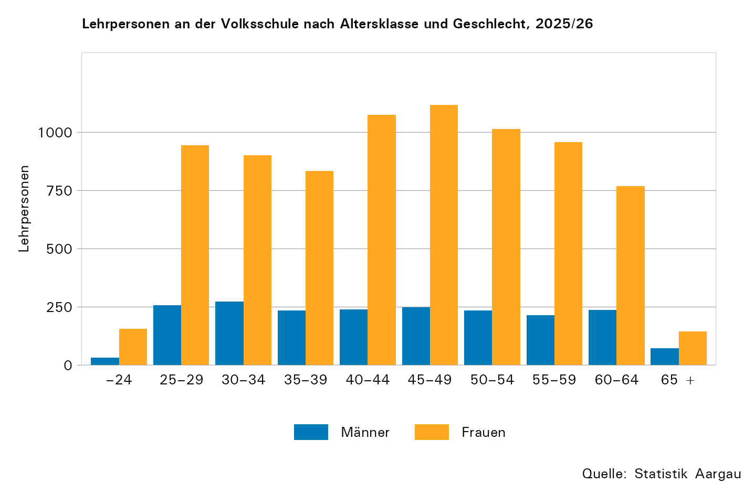

T7b
Tabelle 7b: Volksschule: Lehrpersonen nach Beschäftigungsgrad und Geschlecht, 2010/11 und 2025/26

Beschäftigungsgrad1 | 2010/11 |  | 2025/26
 | Männer | Frauen | Männer | Frauen
Unter 50 % | 202 | 2,040 | 408 | 2,498
50–89 % | 564 | 2,454 | 849 | 3,782
90–100 % | 1,020 | 1,471 | 787 | 1,633

1) Inklusive Kindergarten

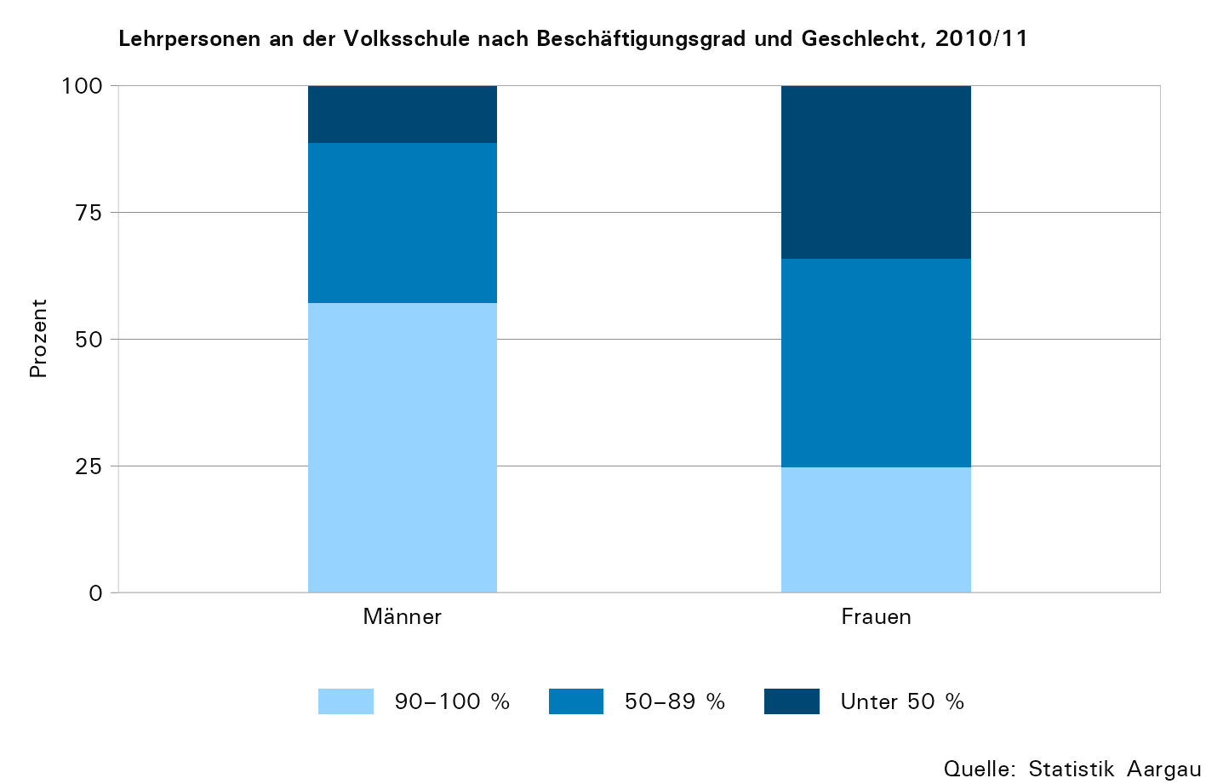

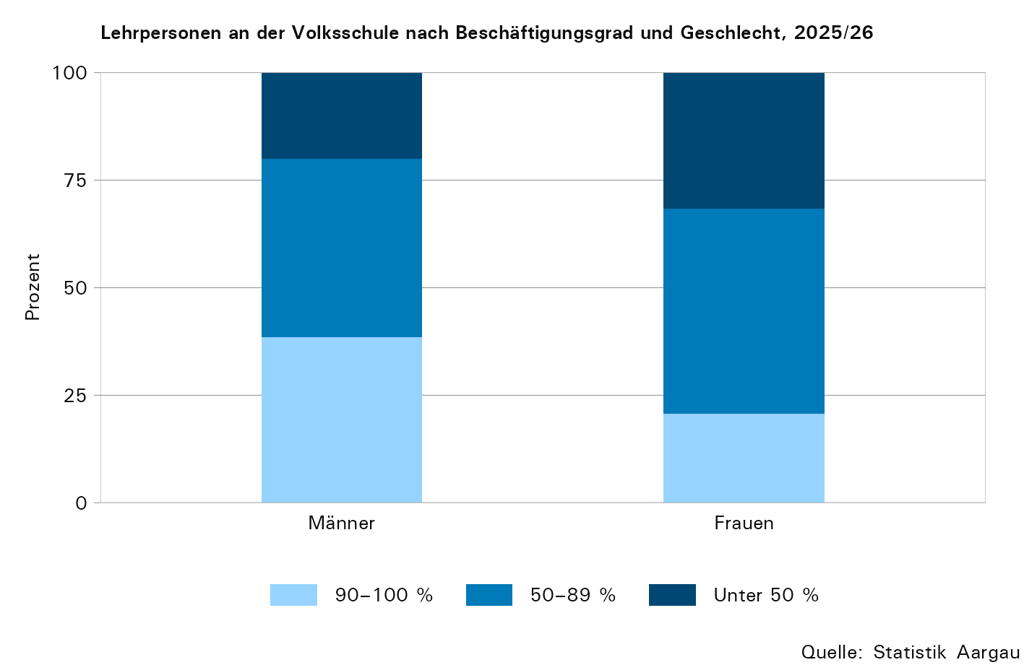

T13
Tabelle 13: Mittelschule: Lehrpersonen nach Altersklasse und Geschlecht, 2025/26

Geschlecht | Total | Altersklasse, in Jahren |  |  |  |  |  |  |  |  |  | Durch- schnitts- alter, in Jahren
 |  | –24 | 25–29 | 30–34 | 35–39 | 40–44 | 45–49 | 50–54 | 55–59 | 60–64 | 65 +
Total | 867 | 1 | 46 | 95 | 126 | 110 | 147 | 126 | 110 | 101 | 5 | 46,6
Männer | 427 | 0 | 17 | 44 | 67 | 42 | 62 | 71 | 59 | 62 | 3 | 47,7
Frauen | 440 | 1 | 29 | 51 | 59 | 68 | 85 | 55 | 51 | 39 | 2 | 45,5

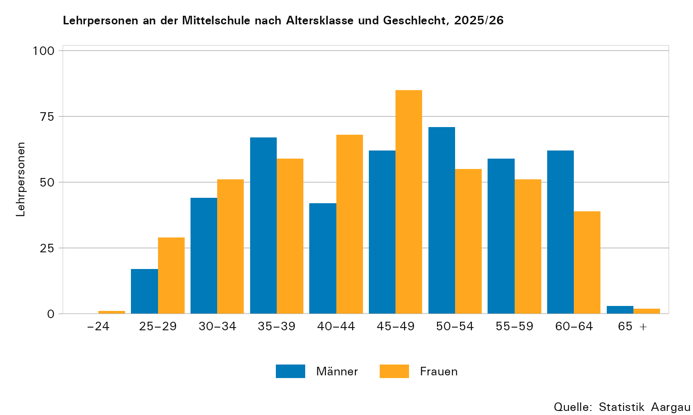

T15
Tabelle 15: Mittelschule: Lehrpersonen nach Beschäftigungsgrad und Geschlecht, 2010/11 und 2025/26

2010/11
Geschlecht | Lehr- personen Total | Beschäftigungsgrad in Kategorien
 |  | absolut |  |  | in Prozent |  |  | Durch- schnitt, in Prozent
 |  | unter 50 % | 50–89 % | 90–100 % | unter 50 % | 50–89 % | 90–100 %
Total | 734 | 217 | 330 | 187 | 29,6 | 45,0 | 25,5 | 66
Männer | 416 | 102 | 168 | 146 | 24,5 | 40,4 | 35,1 | 72
Frauen | 318 | 115 | 162 | 41 | 36,2 | 50,9 | 12,9 | 59

2025/26
Geschlecht | Lehr- personen Total | Beschäftigungsgrad in Kategorien
 |  | absolut |  |  | in Prozent |  |  | Durch- schnitt, in Prozent
 |  | unter 50 % | 50–89 % | 90–100 % | unter 50 % | 50–89 % | 90–100 %
Total | 867 | 227 | 501 | 139 | 26,2 | 57,8 | 16,0 | 64,3
Männer | 427 | 100 | 235 | 92 | 23,4 | 55,0 | 21,5 | 68,3
Frauen | 440 | 127 | 266 | 47 | 28,9 | 60,5 | 10,7 | 60,4

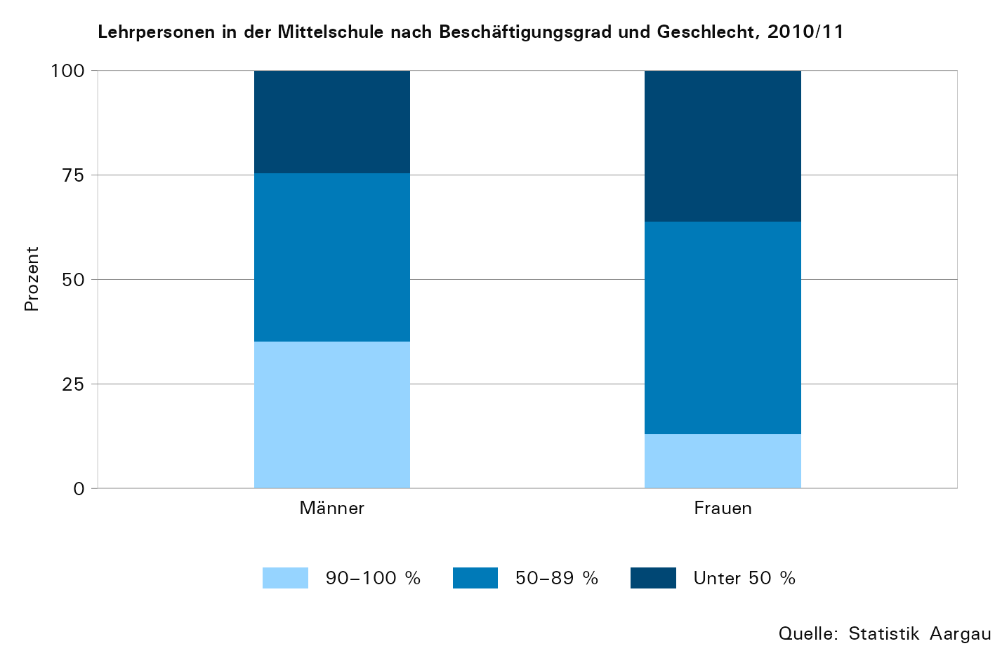

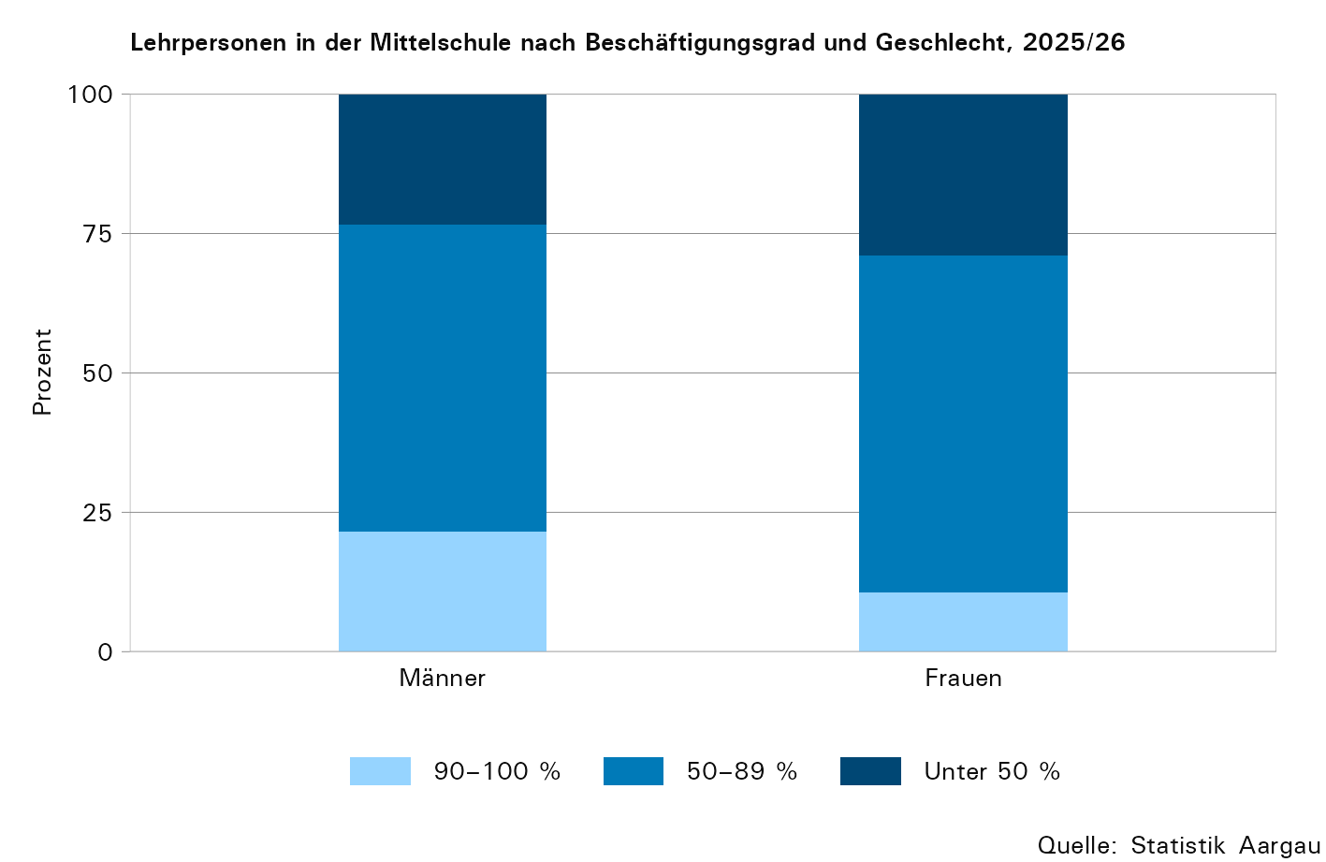

T20
Tabelle 20: Berufsfachschulen: Lehrpersonen nach Altersklasse und Geschlecht, 2025/26

Geschlecht | Total | Altersklasse, in Jahren |  |  |  |  |  |  |  |  |  | Durch- schnitts- alter, in Jahren
 |  | –24 | 25–29 | 30–34 | 35–39 | 40–44 | 45–49 | 50–54 | 55–59 | 60–64 | 65 +
Total | 990 | 3 | 35 | 105 | 143 | 121 | 138 | 124 | 140 | 155 | 26 | 47,0
Männer | 518 | 2 | 15 | 44 | 64 | 61 | 82 | 67 | 77 | 89 | 17 | 48,1
Frauen | 472 | 1 | 20 | 61 | 79 | 60 | 56 | 57 | 63 | 66 | 9 | 45,8

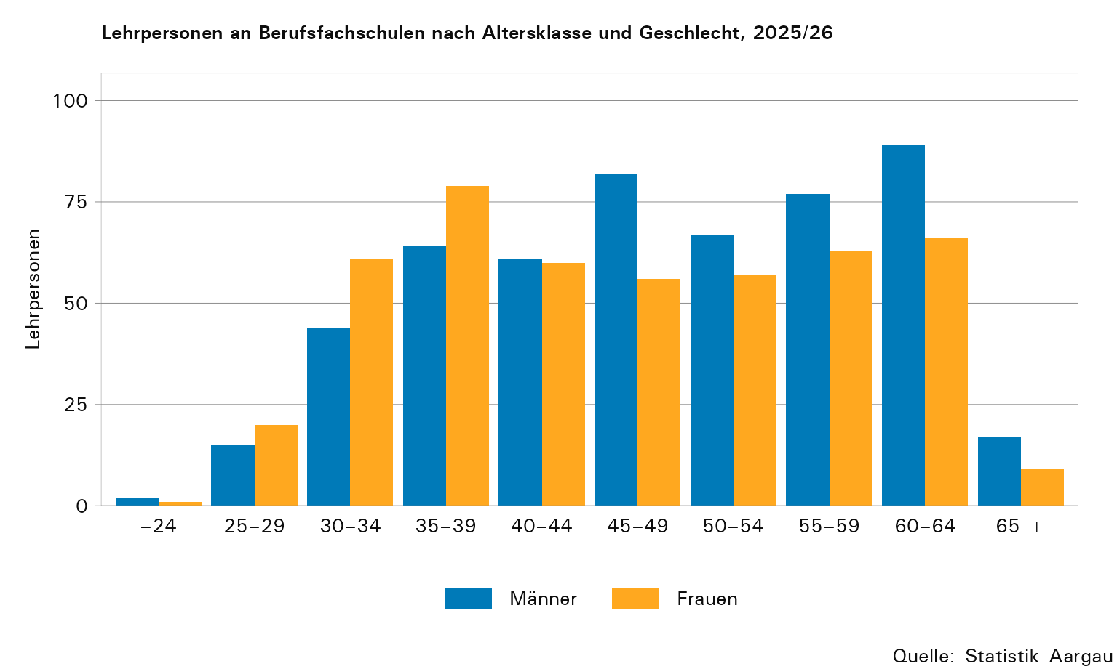

T22
Tabelle 22: Berufsfachschulen: Lehrpersonen nach Beschäftigungsgrad und Geschlecht, 2010/11 und 2025/26

2010/11
Geschlecht | Lehr- personen Total | Beschäftigungsgrad in Kategorien
 |  | absolut |  |  | in Prozent |  |  | Durch- schnitt, in Prozent
 |  | unter 50 % | 50–89 % | 90–100 % | unter 50 % | 50–89 % | 90–100 %
Total | 1,057 | 483 | 323 | 251 | 45,7 | 30,6 | 23,7 | 56
Männer | 699 | 294 | 194 | 211 | 42,1 | 27,8 | 30,2 | 60
Frauen | 358 | 189 | 129 | 40 | 52,8 | 36,0 | 11,2 | 49

2025/26
Geschlecht | Lehr- personen Total | Beschäftigungsgrad in Kategorien
 |  | absolut |  |  | in Prozent |  |  | Durch- schnitt, in Prozent
 |  | unter 50 % | 50–89 % | 90–100 % | unter 50 % | 50–89 % | 90–100 %
Total | 990 | 394 | 404 | 192 | 39,8 | 40,8 | 19,4 | 60,0
Männer | 518 | 193 | 186 | 139 | 37,3 | 35,9 | 26,8 | 63,2
Frauen | 472 | 201 | 218 | 53 | 42,6 | 46,2 | 11,2 | 56,4

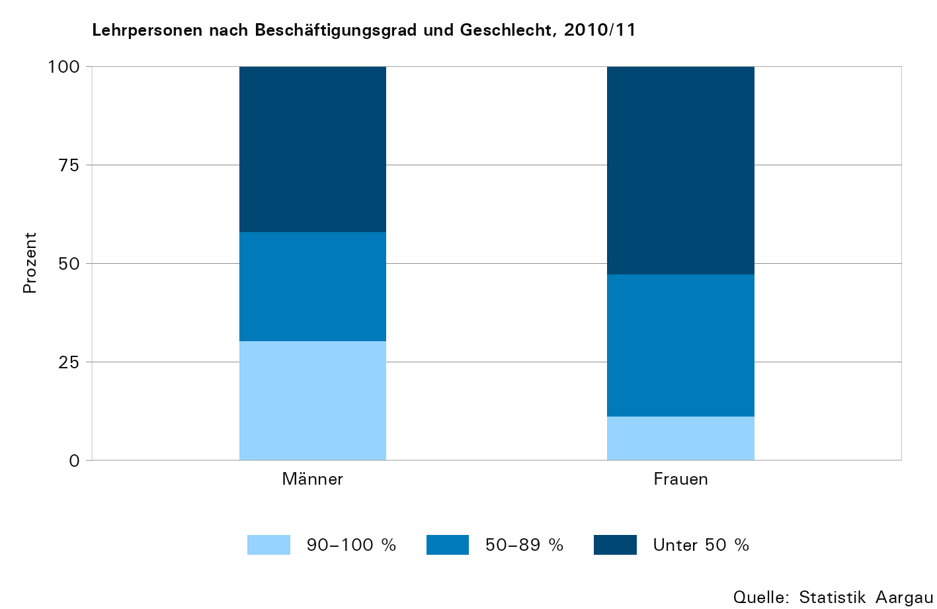

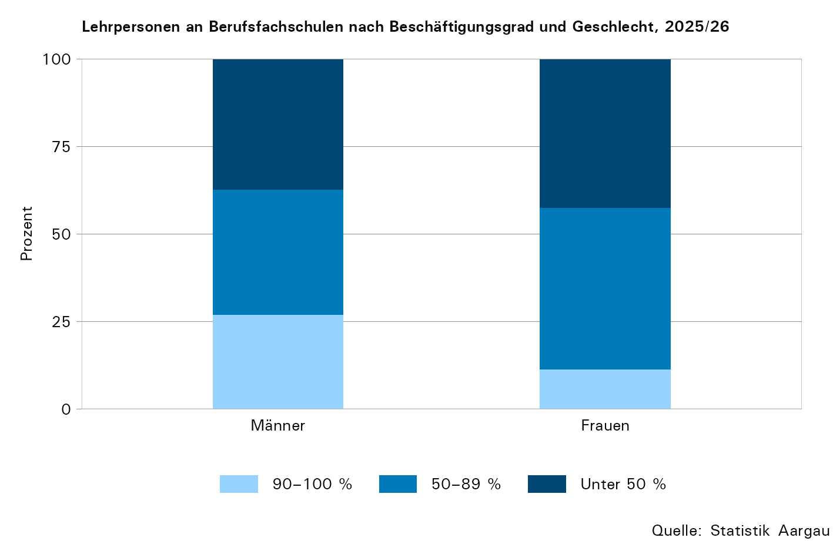

T24
Tabelle 24: Vollzeitäquivalente und Lernende: Indexierte Entwicklungen, 1998–2025

Jahr1 | Vollzeitäquivalente |  |  | Lernende
 | Volks- schule2 | Mittel- schulen | Berufsfach- schule3 | Volks- schule2 | Mittel- schulen | Berufsfach- schule3
absolut
1998 | 4ʼ334 | 392 | 355 | 65ʼ148 | 4ʼ212 | 12ʼ845
1999 | 4ʼ423 | 391 | 361 | 65ʼ487 | 4ʼ116 | 13ʼ275
2000 | 4ʼ405 | 386 | 386 | 64ʼ848 | 4ʼ035 | 13ʼ887
2001 | 4ʼ349 | 385 | 387 | 64ʼ546 | 3ʼ941 | 14ʼ153
2002 | 4ʼ385 | 377 | 403 | 64ʼ512 | 3ʼ923 | 13ʼ965
2003 | 4ʼ460 | 406 | 398 | 64ʼ747 | 4ʼ166 | 14ʼ055
2004 | 4ʼ378 | 393 | 393 | 64ʼ401 | 4ʼ280 | 14ʼ226
2005 | 4ʼ357 | 411 | 381 | 63ʼ422 | 4ʼ414 | 14ʼ190
2006 | 4ʼ360 | 437 | 384 | 62ʼ455 | 4ʼ586 | 14ʼ509
2007 | 4ʼ324 | 437 | 403 | 61ʼ405 | 4ʼ570 | 15ʼ202
2008 | 4ʼ372 | 438 | 406 | 60ʼ487 | 4ʼ642 | 15ʼ591
2009 | 4ʼ406 | 458 | 419 | 59ʼ814 | 4ʼ819 | 15ʼ698
2010 | 4ʼ439 | 483 | 439 | 59ʼ364 | 5ʼ053 | 15ʼ557
2011 | 4ʼ515 | 501 | 442 | 59ʼ020 | 5ʼ223 | 15ʼ456
2012 | 4ʼ505 | 517 | 453 | 58ʼ597 | 5ʼ393 | 15ʼ171
2013 | 4ʼ470 | 524 | 462 | 58ʼ535 | 5ʼ518 | 15ʼ007
2014 | 4ʼ469 | 525 | 450 | 58ʼ771 | 5ʼ630 | 14ʼ877
2015 | 4ʼ445 | 528 | 444 | 58ʼ990 | 5ʼ542 | 14ʼ366
2016 | 4ʼ552 | 493 | 441 | 60ʼ056 | 5ʼ562 | 14ʼ131
2017 | 4ʼ568 | 510 | 418 | 60ʼ906 | 5ʼ507 | 13ʼ790
2018 | 4ʼ615 | 505 | 408 | 61ʼ758 | 5ʼ564 | 13ʼ552
2019 | 4ʼ643 | 505 | 410 | 62ʼ728 | 5ʼ619 | 13ʼ575
2020 | 4ʼ807 | 492 | 400 | 63ʼ493 | 5ʼ715 | 13ʼ390
2021 | 4ʼ879 | 497 | 394 | 64ʼ560 | 5ʼ730 | 13ʼ315
2022 | 5ʼ028 | 508 | 390 | 66ʼ399 | 5ʼ889 | 13ʼ326
2023 | 5ʼ140 | 517 | 394 | 67ʼ854 | 6ʼ012 | 13ʼ186
2024 | 5ʼ233 | 529 | 400 | 68ʼ372 | 6ʼ263 | 13ʼ413
2025 | 5ʼ316 | 545 | 402 | 68ʼ861 | 6ʼ728 | 13ʼ654
Entwicklung, indexiert 1998 = 100
1998 | 100,0 | 100,0 | 100,0 | 100,0 | 100,0 | 100,0
1999 | 102,1 | 99,7 | 101,7 | 100,5 | 97,7 | 103,3
2000 | 101,6 | 98,5 | 108,7 | 99,5 | 95,8 | 108,1
2001 | 100,3 | 98,2 | 109,0 | 99,1 | 93,6 | 110,2
2002 | 101,2 | 96,2 | 113,5 | 99,0 | 93,1 | 108,7
2003 | 102,9 | 103,6 | 112,1 | 99,4 | 98,9 | 109,4
2004 | 101,0 | 100,3 | 110,7 | 98,9 | 101,6 | 110,8
2005 | 100,5 | 104,8 | 107,3 | 97,4 | 104,8 | 110,5
2006 | 100,6 | 111,5 | 108,2 | 95,9 | 108,9 | 113,0
2007 | 99,8 | 111,5 | 113,5 | 94,3 | 108,5 | 118,3
2008 | 100,9 | 111,7 | 114,4 | 92,8 | 110,2 | 121,4
2009 | 101,7 | 116,8 | 118,0 | 91,8 | 114,4 | 122,2
2010 | 102,4 | 123,2 | 123,7 | 91,1 | 120,0 | 121,1
2011 | 104,2 | 127,8 | 124,5 | 90,6 | 124,0 | 120,3
2012 | 103,9 | 131,9 | 127,6 | 89,9 | 128,0 | 118,1
2013 | 103,1 | 133,7 | 130,1 | 89,8 | 131,0 | 116,8
2014 | 103,1 | 133,9 | 126,8 | 90,2 | 133,7 | 115,8
2015 | 102,6 | 134,7 | 125,1 | 90,5 | 131,6 | 111,8
2016 | 105,0 | 125,8 | 124,2 | 92,2 | 132,1 | 110,0
2017 | 105,4 | 130,1 | 117,7 | 93,5 | 130,7 | 107,4
2018 | 106,5 | 128,8 | 115,1 | 94,8 | 132,1 | 105,5
2019 | 107,1 | 128,8 | 115,5 | 96,3 | 133,4 | 105,7
2020 | 110,9 | 125,7 | 112,8 | 97,5 | 135,7 | 104,2
2021 | 112,6 | 126,8 | 111,0 | 99,1 | 136,0 | 103,7
2022 | 116,0 | 129,6 | 109,9 | 101,9 | 139,8 | 103,7
2023 | 118,6 | 131,9 | 111,2 | 104,2 | 142,7 | 102,7
2024 | 120,8 | 135,0 | 112,8 | 104,9 | 148,7 | 104,4
2025 | 122,7 | 139,0 | 113,2 | 105,7 | 159,7 | 106,3

1) Im Jahr 2016 wurde das Normalpensum der Mittelschullehrpersonen um eine Lektion erhöht. Die Anzahl der Vollzeitäquivalente ist deswegen ab diesem Jahr verhältnismässig niedriger als in den Vorjahren.
2) Ohne Kindergarten
3) Ohne kantonale Berufsfachschulen

